Закупка cronier-mac
Фото | Наименование | Цена | Кол-во | Сумма
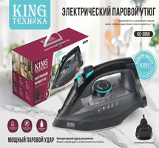 | KC-3059 | 1,350.00 | 7 | 9,450.00
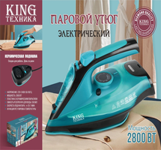 | KC-3043 | 1,450.00 | 5 | 7,250.00
 | CR-9096 | 550.00 | 5 | 2,750.00
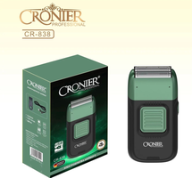 | CR-838 | 900.00 | 5 | 4,500.00
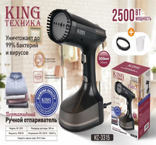 | KC-3315 | 1,200.00 | 4 | 4,800.00
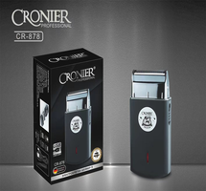 | CR-878 | 600.00 | 2 | 1,200.00
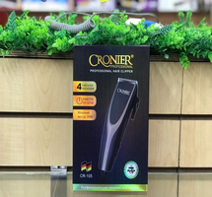 | CR-105 | 600.00 | 2 | 1,200.00
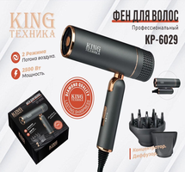 | KP-6029 | 1,150.00 | 1 | 1,150.00
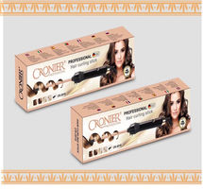 | CR-2018 | 700.00 | 1 | 700.00
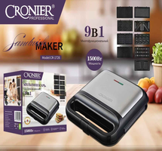 | CR-1726 | 2,600.00 | 1 | 2,600.00
 | KC-3035 | 1,200.00 | 1 | 1,200.00
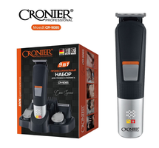 | CR-9085 | 900.00 | 1 | 900.00
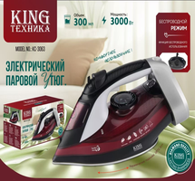 | KC-3063 | 1,600.00 | 1 | 1,600.00
 | CR-109 | 600.00 | 1 | 600.00
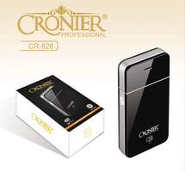 | CR-826 | 300.00 | 1 | 300.00
Итого: 15 позиций |  |  | 38 | 40,200.00

